Balance result. II trim.
Las metas del PNDIP programadas para el 2025 por el Sector Salud son 25, mismas que corresponden a 17 intervenciones estratégicas. El avance en la ejecución de las metas según los parámetros de clasificación establecidos por Mideplan es el siguiente:
•19 metas “De acuerdo con lo programado” 76%)
• 1 meta “Con riesgo de incumplimiento” (4%)
• 5 metas ”Con atraso crítico” (20%)

En términos porcentuales, los datos se muestran en el siguiente gráfico:
Sector Salud Clasificación de metas de intervenciones Seguimiento II trimestre 2025 PNDIP

 | Clasificación de la meta | Cumplimiento | Metas
 | De acuerdo con lo programado | 76% | 19
 | Con riesgo de incumplimiento | 4% | 1
 | Con atraso crítico | 20% | 5
 |  |  | 25

ICODER
HERRAMIENTA DE REPORTE DE AVANCE METAS PNDIP AL 30 DE JUNIO 2025

Intervención Pública | Indicador | Meta anual 2025 | Avance | Clasificación de meta al |  |  | Logros | Cuando corresponda anotar las razones | Obstáculos y el riesgo asociado (Cuando la meta se clasifica "Con riesgo de incumplimiento" o "Con atraso crítico") | Para las metas que mantienen el | Medidas de mejora establecidas en el II trimestre (Cuando la meta se clasifica "Con riesgo de incumplimiento" o "Con atraso crítico") | Anotar que evidencia respalda el dato reportado | Registrar el presupuesto | Responsable
 |  |  |  | 30-Jun-25 |  |  |  | de los cumplimientos mayores al 125% |  | rezago, indicar la efectividad o no de las medidas de mejora especificadas en el I trimestre. (Cuando la meta se clasifica "Con riesgo de incumplimiento" o "Con atraso crítico") |  |  | programado (por fuente de financiamiento y el monto en colones).
 |  | Valor meta) | (Valor real) | De acuerdo con lo programado | Con riesgo de incumplimiento | Con atraso crítico
2. Estrategia Nacional para el Abordaje Integral de las Enfermedades Crónicas no Transmisibles y obesidad | C2. Tasa de población que realiza actividad física sistemática por cada 1000 habitantes a nivel nacional. | 9 de cada 1000 habitantes a nivel nacional Mujeres: 4.5 Hombres: 3,75 | 4 de cada 1000 habitantes a nivel naciona Mujeres: 2 Hombres: 2 | X |  |  | Al segundo trimestre se logra que un total de 4386 personas se encuentren activas realizando actividad física sistemática por medio del Programa Actívate (ejecutando recursos 2024 y 2025). De los 22 expedientes que se encontraban en trámite, se logran formalizar mediante convenio 20 aportes correspondiente a recursos 2025. El Programa Juegos Deportivos Nacionales avanza a la etapa eliminatoria y nacional, con base en lo anterior, al II trimestre se cuenta con un total 13052 personas inscritas (4814 mujeres y 8238 hombres). Se logra la participación activa en el Gimnascio de acondicimionamiento físico del ICODER de un total de 360 personas de estas 149 hombres que realizaron 792 sesiones de entrenamiento (atletas de alto rendimiento) y en el caso de las mujeres un total reportado de 211 que realizaron 922 sesiones de entrenamiento (atletas de alto rendimiento). | No aplica | No aplica | No aplica | No aplica | 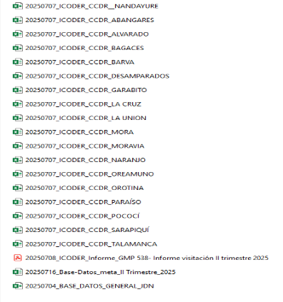 | ¢60 118 242,78 (MINISTERIO DE SALUD LEY ANTITABACO Ordinario) ¢1 609 756 239,53 (MINISTERIO SALUD/JDN, SUPERÁVIT ESPECÍFICO JDN) ¢677 162 283, 80 (MINISTERIO DE SALUD LEY ANTITABACO ZONAS) ¢53 000 000 (MINISTERIO DE SALUD LEY ANTITABACO ) TOTAL= ¢2 400 036 766, 11 | ICODER

